2020_03_data
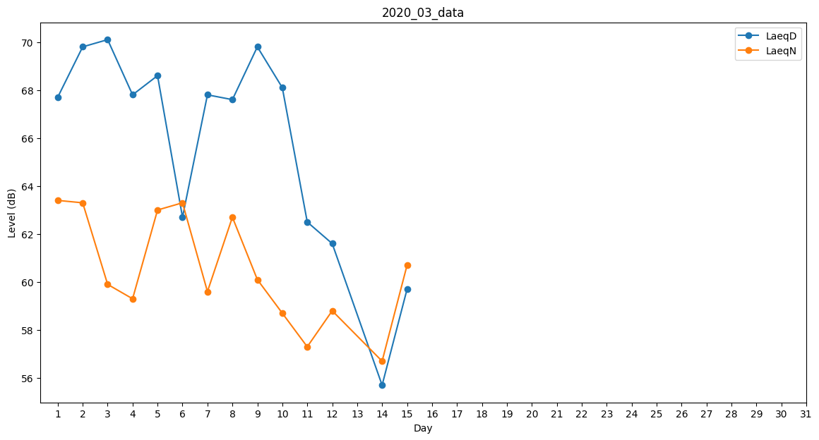
Day | LaeqD | LaeqN
1 | 67.7 | 63.4
2 | 69.8 | 63.3
3 | 70.1 | 59.9
4 | 67.8 | 59.3
5 | 68.6 | 63
6 | 62.7 | 63.3
7 | 67.8 | 59.6
8 | 67.6 | 62.7
9 | 69.8 | 60.1
10 | 68.1 | 58.7
11 | 62.5 | 57.3
12 | 61.6 | 58.8
13 | 64.1 | 0
14 | 55.7 | 56.7
15 | 59.7 | 60.7
16 | 54.6 | 0
17 | 0 | 0
18 | 0 | 0
19 | 0 | 0
20 | 0 | 0
21 | 0 | 0
22 | 0 | 0
23 | 0 | 0
24 | 0 | 0
25 | 0 | 0
26 | 0 | 0
27 | 0 | 0
28 | 0 | 0
29 | 0 | 0
30 | 0 | 0
31 | 0 | 0

